Výzva č. X
 |  |  |  |  |  |  |  | Příloha č. 1 Výzvy č.12 Dynamického nákupního systému - Popis předmětu plnění a Cenová nabídka
 |  |  |  |  |  |  |  | Technická specifikace
 | Číslo smlouvy 2023K-0035

 | Účastník zadávacího postupu uvede jednotkovou nabídkovou cenu bez DPH v Kč s tolika desetinnými místy za desetinnou čárkou tak, aby počet desetinných míst se vždy shodoval s počty desetinných míst uváděných v účastníkově (dodavatelově) účetním programu, a to zejména fakturačním programu, resp. ceny uvedené v nabídce do konce lhůty pro podání nabídek se musí shodovat i vč. počtu desetinných míst s cenami uvedenými vybraným dodavatelem na faktuře, kterou vyúčtuje cenu zboží po jeho dodání zadavateli!

 | Účastník ve sloupci "E " Nabídnuté plnění účastníkem" může využít vlastní přílohy a prokázat plnění dalšími listy v nabídce.
 | Kancelářský nábytek na míru, zhotovitel si musí předem ověřit na místě stavby přesné rozměry dodávaného nábytku.

 | Minimální technické specifikace, pokud není uvedeno jinak
Číslo položky | Položka - Popis položky - předmětu plnění | Technická specifikace | Ilustrační obrázek | Nabídnuté plnění účastníkem - popis zboží nebo webový odkaz nebo stránka katalogu musí plně odpovídat min. požadavkům zadavatele na položku ve sloupci B a C (VYPLNÍ ÚČASTNÍK) | Katalogové číslo nabízeného zboží (VYPLNÍ ÚČASTNÍK) | Počet ks | Měrná jednotka | Cena za jednotku bez DPH v Kč - závazná jednotková cena bez DPH (VYPLNÍ ÚČASTNÍK) | Sazba DPH v % (VYPLNÍ ÚČASTNÍK) | Cena DPH za měrnou jednotku v Kč | Cena za jednotku s DPH v Kč | Celková cena bez DPH v Kč (pro účely hodnocení) | Celková cena DPH v Kč | Celková cena s DPH v Kč | Místo dodání
1 | Kartotéka 4-zásuvková, uzamykatelná | Kovové kartotéky pro formát A4. Ocelový plech povrchově upravený práškovou barvou - Bílá. Centrální uzamykání všech zásuvek cylindrickým zámkem se 2 klíči. Ochrana proti převážení - nelze vysunout více zásuvek najednou. 100% teleskopické výsuvy s lehkým chodem. Nosnost zásuvky 40 kg Vnitřní rozměry zásuvky v × š × h (mm): 260-280 × 300-350 × 530-550 Vnější rozměry kartotéky: v. 1 320 - 1 350 mm š. 380 - 410 mm hl. 610 - 640 mm Zhotovitel doloží certifikát o shodě, nebo technický list potvrzující, že je kartotéka určena pro kancelářský provoz s vysokou provozní zátěží. Tímto prokáže, že je mechanicky odolná, že je možné jej účinně čistit a udržovat. | 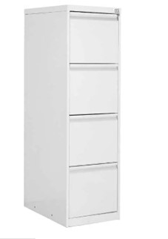 |  |  | 3 | 1 ks | 0.00 | 0 | 0.00 | 0.00 | 0.00 | 0.00 | 0.00 | BUDOVA - Klinika rehab. lékařství 1.LF UK, Albertov 2049/7 , Praha 2, 128 00, 3.NP, Přístup z ul. Albertov - hl. schodištěm.
2 | Židle konferenční, látka, černá | Konferenční židle stohovatelná na sebe i vedle sebe. Sklopný sedák čalouněný černou látkou prodyšný síťovaný opěrák. Chromová kostra. Rozměry: výška sedáku 440 - 470 mm šířka sedáku 440 - 470 mm hloubka sedáku 410-440 mm nosnost min. 120 kg Zhotovitel doloží certifikát o shodě, nebo technický list potvrzující, že je židle určena pro kancelářský provoz s vysokou provozní zátěží. | 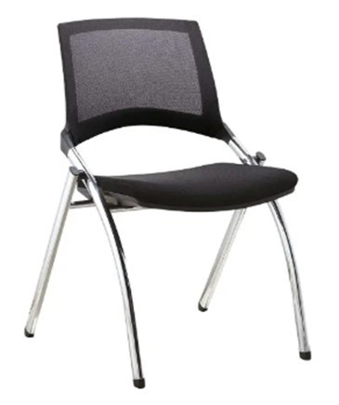 |  |  | 18 | 1 ks | 0.000 | 0 | 0.00 | 0.00 | 0.00 | 0.00 | 0.00 | BUDOVA - Klinika rehab. lékařství 1.LF UK, Albertov 2049/7 , Praha 2, 128 00, 3.NP, Přístup z ul. Albertov - hl. schodištěm.
3 | Židle pracovní, kancelářská, černá, síťovina | Vysoká manažerská židle s ergonomií. čalounění samonosnou síťovinou. Synchronní mechanismus s možností aretace ve zvolené poloze a s možností protitlaku opěráku dle hmotnosti uživatele. Výškově a úhlově stavitelná opěrka hlavy, hloubkový posuv sedáku. Integrovaná bederní opěrka, 3D područky s měkčenou opěrnou částí. Kovový chromovaný kříž pětiramenný, nosnost min 130 kg, kolečeka na tvrdé podlahy (lino, plovoucí podlaha apod.) Židle určená pro nepřetržité provozy. Rozměry: Výška od 1 210 mm do 1 310 mm Šířka sedáku 500 - 540 mm Šířka sedáku vč. područek 640 - 680 mm Výška sedáku 430 - 530 mm Hloubka sedáku 490 - 510 mm Zhotovitel doloží certifikát o shodě, nebo technický list potvrzující, že je židle určena pro kancelářský provoz s vysokou provozní zátěží. | 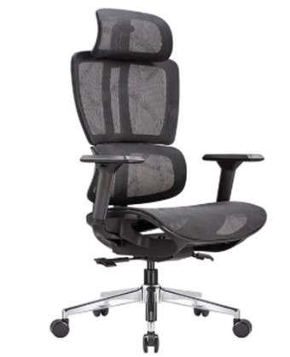 |  |  | 9 | 1 ks | 0.000 | 0 | 0.00 | 0.00 | 0.00 | 0.00 | 0.00 | BUDOVA - Klinika rehab. lékařství 1.LF UK, Albertov 2049/7 , Praha 2, 128 00, 3.NP, Přístup z ul. Albertov - hl. schodištěm.
 | Výsledná nabídková cena v Kč včetně všech nákladů (např. dopravné, balné, montáž na místě plněn, náklady na pojištění, inflační vlivy, clo, sleva z ceny apod). |  |  |  |  |  |  |  |  |  |  | 0.00 | 0.00 | 0.00

